FORMATO
 |  |  |  | INFORME DE RESULTADOS |  |  |  |  |  |  | CÓDIGO: GDA-FLC-018
 |  |  |  | PRUEBA ESTÁNDAR PARA LA DETERMINACIÓN DEL ÍNDICE DE FUERZA DE CARGA PUNTUAL DE LA ROCA ASTM D 5731 |  |  |  |  |  |  | VERSIÓN :02
 |  |  |  |  |  |  |  |  |  |  | PÁGINA 1 DE 1 |  |  |  |  |  | tipo de perforación
 |  |  |  |  |  |  |  |  |  |  | FECHA: 09-01-2026

 | CLIENTE: |  |  |  |  |  |  | FECHA DE RECEPCIÓN: |  |  |  |  |  |  |  |  | SONDEO
 | PROYECTO: |  |  |  |  |  |  | FECHA DE EJECUCIÓN: |  |  |  |  |  |  |  |  | APIQUE
 | CORREO ELECTRÓNICO: |  |  |  |  |  |  | FECHA DE EMISIÓN: |  |  |  |  |  |  |  |  | TRINCHERA
 | LOCALIZACIÓN: |  |  |  |  |  |  | ORDEN INTERNA: |  | GDA |  |  |  |  |  |  | NQ
 | MUESTRA TOMADA POR: |  |  |  |  |  |  | INFORME ID No: |  | -- |  |  |  |  |  |  | N/A

 | PERFORACIÓN: |  |  |  |  | MUESTRA No. : |  | PROFUNDIDAD: |  |  | -
 | DESCRIPCIÓN VISUAL:

CARGA PUNTUAL

 | ENSAYO No. | CARGA MÁXIMA | ALTURA SECCIÓN D | L Ó W (mm) |  | LONGITUD L Ó PROMEDIO SECCIÓN W (mm) | DIÁMETRO EQUIVALENTE De² (mm) | De | FACTOR DE CORRECCIÓN | Is | Is 50 | SENTIDO DE FALLA | TIPO DE FALLA
 |  | P |  |  |  |  |  |  |  |  |  |  | DIAMETRAL
 |  | (kN) | (mm) | L1 Ó W1 | W2 |  |  | (mm) |  | MPa | MPa |  | AXIAL
 | 1 |  |  |  | 0.00 | 0.00 | 0.00 | 0.00 | 0.00 | #DIV/0! | #DIV/0! | DIAMETRAL | BLOQUE
 | 2 |  |  |  | 0.00 | 0.00 | 0.00 | 0.00 | 0.00 | #DIV/0! | #DIV/0! | DIAMETRAL | IRREGULAR
 | 3 |  |  |  | 0.00 | 0.00 | 0.00 | 0.00 | 0.00 | #DIV/0! | #DIV/0! | DIAMETRAL
 | 4 |  |  |  | 0.00 | 0.00 | 0.00 | 0.00 | 0.00 | #DIV/0! | #DIV/0! | DIAMETRAL
 | 5 |  |  |  | 0.00 | 0.00 | 0.00 | 0.00 | 0.00 | #DIV/0! | #DIV/0! | DIAMETRAL
 | 6 |  |  |  | 0.00 | 0.00 | 0.00 | 0.00 | 0.00 | #DIV/0! | #DIV/0! | DIAMETRAL
 | 7 | - | - | - | - | - | - |  | - | - | - | -
 | 8 | - | - | - | - | - | - |  | - | - | - | -
 | 9 | - | - | - | - | - | - |  | - | - | - | -
 | 10 | - | - | - | - | - | - |  | - | - | - | -

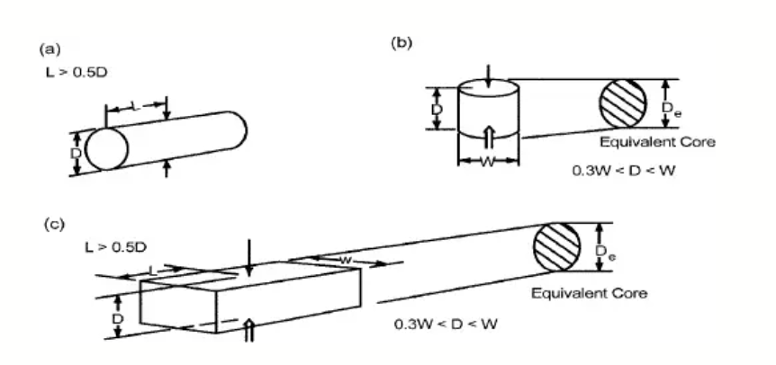
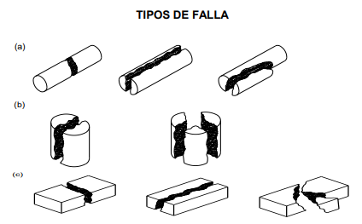
 | RESULTADOS DEL ENSAYO
 | I 50 PROMEDIO |  | (MPa) | #DIV/0! |  |  |  | APROBÓ |  | REVISÓ

 | DATOS DE HUMEDAD
 | RECIPIENTE
 | MASA MUESTRA HÚMEDA + RECIPIENTE (g)
 | MASA MUESTRA SECA + RECIPIENTE (g)
 | RECIPIENTE (g) |  |  |  |  |  |  | Ing. SERGIO DURAN NÚÑEZ
 | CONTENIDO DE HUMEDAD w% |  |  | #DIV/0! |  |  |  | Director Técnico |  | Jefe laboratorio
 |  |  |  |  |  |  |  |  |  |  |  |  |  |  |  |  |  | 16 | -0.6 | -1
 | OBSERVACIONES: |  |  |  |  |  |  |  |  |  |  |  |  |  |  |  |  | 17 | -0.5 | -0.8
 |  |  |  |  |  |  |  |  |  |  |  |  |  |  |  |  |  | 18 | -0.3 | -0.5
 |  |  |  |  |  |  |  |  |  |  |  |  |  |  |  |  |  | 19 | -0.2 | -0.3
 |  |  |  |  |  |  |  |  |  |  |  |  |  |  |  |  |  | 20 | 0 | 0
 | DESCARGO DE RESPONSABILIDADES GEODELTA INGENIERÍA S.A.S. |  |  |  |  |  |  |  |  |  |  |  |  | 13 | 14.2 | 142 |  | 21 | 0.2 | 0.3
 | El presente ensayo no podrá ser reproducido ni parcial ni totalmente sin previa autorización escrita del laboratorio que lo emite. Los resultados de este ensayo solo son aplicables a las muestras ensayadas. Este informe es valido únicamente si presenta firma de quien Reviso y/o Aprobó. El laboratorio es responsable de toda la información suministrada en es presente informe, excepto cuando la información es suministrada por el cliente. El laboratorio no es responsable por la información suministrada por el cliente, misma que puede afectar la validez de los resultados. (DATOS SUMINISTRADOS POR EL CLIENTE: PROCEDENCIA, PROFUNDIDAD, NUMERO DE PERFORACIÓN Y FECHA DE TOMA) |  |  |  |  |  |  |  |  |  |  |  |  | 14 | 14 | 140 |  | 22 | 0.4 | 0.6
 |  |  |  |  |  |  |  |  |  |  |  |  |  | 15 | 13.8 | 138 |  | 23 | 0.6 | 0.9
 |  |  |  |  |  |  |  |  |  |  |  |  |  | 16 | 13.7 | 137 |  | 24 | 0.8 | 1.3
 | -------------------FIN DEL INFORME----------------- |  |  |  |  |  |  |  |  |  |  |  |  | 17 | 13.5 | 135 |  | 25 | 1 | 1.7

 | 19

